Sheet1
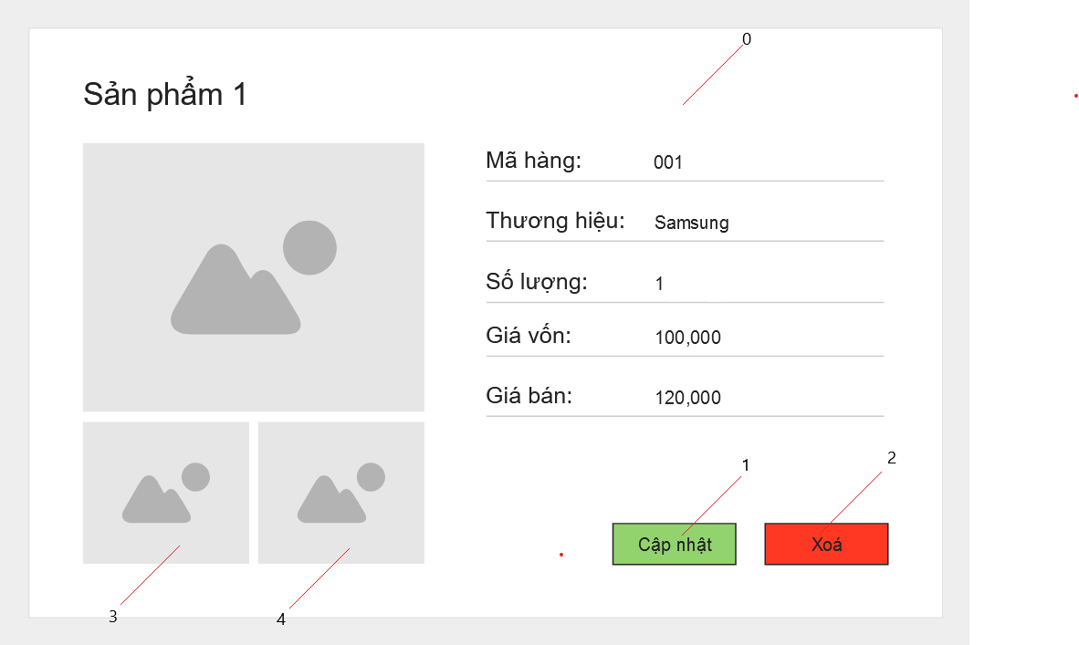

Danh sách biến cố
STT | Điều kiện kích hoạt | Xử lí | Ghi chú
0 | Khởi động màn hình | Truy vấn, hiển hị dữ liệu sản phẩm
1 | Chọn cập nhật | Hiển thị bảng cập nhật sản phẩm
2 | Chọn xoá | Xoá sản phẩm khỏi cơ sở dữ liệu
3 | Chọn hiển thị hình | Chuyển hình vừa chọn đến ô hình chính
4 | Chọn hiển thị hình | Chuyển hình vừa chọn đến ô hình chính

Danh sách các thành phần của giao diện
STT | Tên | Kiểu | Ý nghĩa | Miền giá trị | Giá trị mặc định | Ghi chú
1 | LB_TenSP | Label | Hiển thị tên sản phẩm
2 | LB_CT_MaSP | Label | Chỉ thị mục mã sản phẩm
3 | LB_CT_ThuongHieu | Label | Chỉ thị mục thương hiệu
4 | LB_CT_GiaVon | Label | Chỉ thị mục giá vốn
5 | LB_CT_GiaBan | Label | Chỉ thị mục giá bán
6 | LB_MaSP | Label | Hiển thị mã sản phẩm
7 | LB_ThuongHieu | Label | Hiển thị tên thương hiệu
8 | LB_GiaVon | Label | Hiển thị giá vốn
9 | LB_GiaBan | Label | Hiển thị giá bán
10 | BT_CapNhat | Button | Mở form cập nhật thông tin sản phẩm
11 | BT_Xoa | Button | Xoá sản phẩm
12 | IV_HinhChinh | ImageView | Hiển thị hình chính của sản phẩm
13 | IV_HinhPhu1 | ImageView | Hiển thị hình phụ của sản phẩm
14 | IV_HinhPhu2 | ImageView | Hiển thị hình phụ của sản phẩm

